Hoja1
 |  |  | Excento Contr | 1181
CLFCLP | 37,865 |  |  |  | Gastos Comunes
 |  |  |  |  | Contribuciones
 | CLF | CLP |  |  | Reparaciones
Valor Compra | 5,000 | 189,325,100 | Inmueble | Departamento | Mantenimiento
Años | 30 |  | Area | 75 m^2 | Remodelaciones
Pie | 500 | 18,932,510 | Precio m^2 | 67 | Arriendo
Tasa Anual | 3.96% |  |  |  | Administracion Arriendo
Factor Capitalizacion | 1.003 |  | 0.69 |  | Tasa Ocupacion
Dividendo Estimado | 21.10 | 798,938 | 14.85 |  | Plusvalia
 |  |  | 21.380045696 |  | CapRate
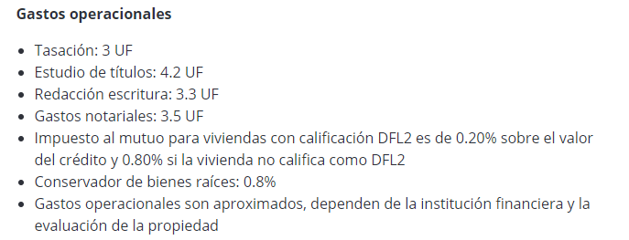
Personas | 1 |  |  |  | ROI
Seguro Incendio + Sismo | 1.50 | 56,798 |  |  | IRR
Seguro Desgravamen | 0.50 | 18,933 |  |  | Avaluo Fiscal
 |  |  |  |  | Flujos de Caja
Gastos Operacionales | 48.50 | 1,836,453
Comision 2% | 100.00 | 3,786,502

Total Inversion Inicial | 650.50 | 24,631,196

